Quotation TTR 011-65
QUOTATION

Quotation No |  | : | TTR 096-65 REV.1 |  |  | Date : | 15/12/2022
To |  | : | ZEAQUEST COMPANY LIMITED
 |  |  | 26/28-29,9TH FLOOR,ORAKAN BUILDING,
 |  |  | SOI CHIDLOM,PLOENCHIT ROAD,
 |  |  | LUMPINEE,PATHUMWAN
 |  |  | BANGKOK,THAILAND 10330
Attn |  | : | สหัส ลิ้มประเสริฐ (Technical Manager)
E-mail |  | : | sahasl@ksseaport.com
Tel |  | : | 0644695525
Subject |  | : | Fender set for Mermaid Sapphire
Purchase Request |  | :
We are pleased to provide quotation as per the following details :
Item | Description |  |  | Qty | UM | Unit Price | Total Amount (THB) | ต้นทุน | 30% | รวม | ค่าส่ง | ขาย/ชิ้น | ราคา/ชุด
1 | ชุดยางเครื่องบิน ประกอบด้วยรายการต่อไปนี้
1.1 | ยางเครื่องบิน พร้อมเจาะรู ขนาด 3 นิ้ว ข้างบน ซ้าย-ขวา ขนาด วงใน 53 ซม. จำนวน 1 ลูก |  |  | 1 | ลูก | 1,960.00 | 1,960.00 | 1,200.00 | 360.00 | 1,560.00 | 400 | 1,960.00 | 1,960.00
1.2 | โซ่ชุปซิงค์ ขนาด 3/4" ยาว 50 cm จำนวน 2 เส้น |  |  | 2 | เส้น | 432.00 | 864.00 | 255.00 | 77.00 | 332.00 | 100 | 432.00 | 864.00
1.3 | สะเก็นตัวยู Bolt type ขนาด 1 นิ้ว จำนวน 4 ตัว |  |  | 4 | ตัว | 645.00 | 2,580.00 | 450.00 | 135.00 | 585.00 | 60 | 645.00 | 2,580.00
1.4 | T-Bar จำนวน 2 ตัว ยาว 10" x กว้าง 12" |  |  | 2 | ตัว | 1,025.00 | 2,050.00 | 750.00 | 225.00 | 975.00 | 50 | 1,025.00 | 2,050.00
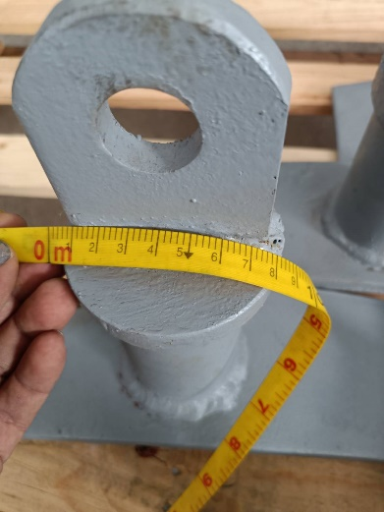
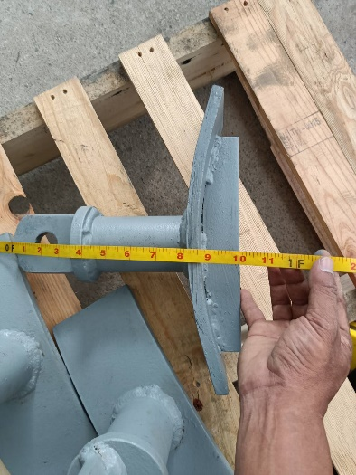
 |  |  |  |  |  |  |  |  |  |  |  | ราคาขาย | 7,454.00

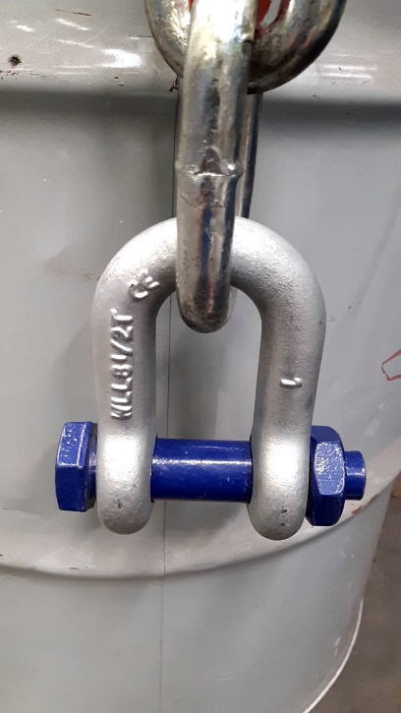

 | Note | : | Less time 5-10 days |  |  | Total | 7,454.00
 |  |  |  |  |  | VAT 7% | 521.78
 | Term of Payment |  | เครดิต 30วัน หลังจากส่งมอบสินค้าแล้วเสร็จ |  |  | Grand Total | 7,975.78

We look forward to receive the confirmation from you soon.
 |  |  |  |  | Yours Faithfully | Approved By

 |  |  |  |  | ………………….………….. | ………………………….
 |  |  |  |  |  | Mr.Pumpath Riththipithchai
 |  |  |  |  |  | Director

 |  | Thanthara Co-operation Co.,Ltd.
 |  | 15/128 Soi Thiantalay 7 Bang Khun Thian Chai Thale Road Samae Dam, Bang Khun Thian Bangkok 10150
 |  | Contact person : Pumpath Riththipithchai 098-7949626 E-mail: info@thanthara.co.th

